群組現況
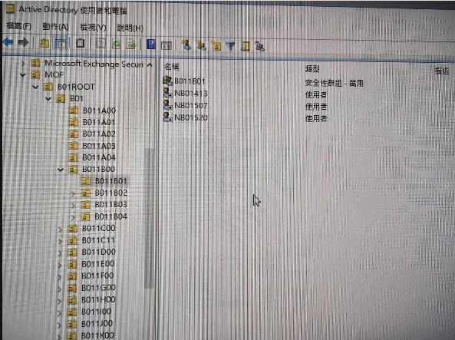
AD有群組物件: 萬用、全域、網域本機 | 萬用、全域群組的member屬性值為同層所有USER
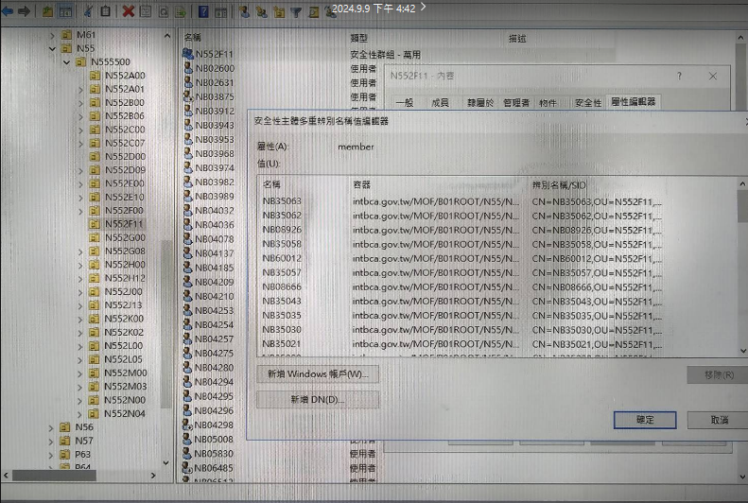
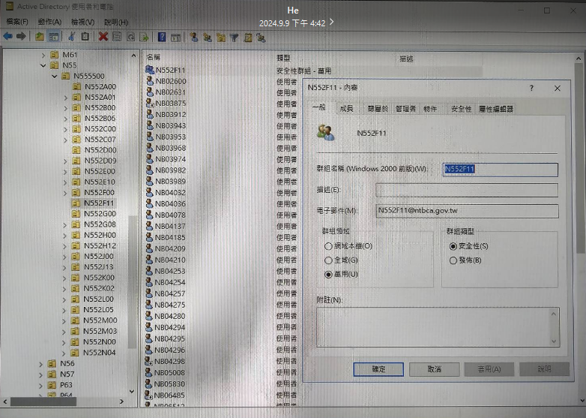

每一個ou都會有群組物件，物件裡的memberof跟member互為關係
B011B01這個ou底下會有一個CN=B011B01,OU=B011B01,XXXXX的群組物件，這個群組物件的memberof屬性值是CN=B011B00,OU=B011B00,XXXXX(也就是上層ou的群組物件)
B011B00這個ou底下會有一個CN=B011B00,OU=B011B00,XXXXX的群組物件，這個群組物件的memberof屬性值是CN=B01,OU=B01,XXXXX(也就是上層ou的群組物件)
以此類推

